Processo
2. PROCESSO
2.1 Informações Iniciais
2.1.1 Quem são os clientes do processo?
1 | A divisão de registro de diplomas, a UFPE e as IES conveniadas por ela.

2.1.2 Quais queixas os clientes do processo apresentam?
1 | A dificuldade para lidar com diversos sistemas externos e descentralizados:
1 |  | Lidar com vários sistemas com logins distintos é uma dificuldade para a divisão de registro de diplomas.
2 | Necessidade de Validações Manuais:
1 |  | Isso não apenas consome tempo, mas também aumenta o risco de erros humanos, comprometendo a precisão e a eficiência do processo.
3 | Insegurança Associada ao Acesso a Múltiplos Sistemas com Logins Distintos:
1 |  | O acesso a múltiplos sistemas externos com credenciais de login distintas aumenta a vulnerabilidade à segurança.

 | 2.2 Comunicação
2.2.1 O processo é amplamente conhecido na organização?
Não, por se tratar de processos específicos, eles são conhecidos somente pelos responsáveis pro executar.

2.2.2 Quais meios de comunicação são usados para divulgar o processo?
1 | Algumas apresentações feitas pelo chefe do STI para o reitor, na qual é mostrado o processo e o contexto dele.

2.2.3 Você acha que deveria usar algum meio de divulgação em especial? Por quê?
1 | Seria interessante que o processos fosse divulgado com mais frequência para trazer mais visibilidade a essa problemática.

2.3 Prazo
2.3.1 Há problemas de prazo? Quais os pontos do processo que originam o problema?
1 | O modo que está sendo feito os registros de diplomas externos é muito trabalhoso para a equipe de registro de diplomas da UFPE, logo, o prazo é apertado para que reduza o número de diplomas acumulados, auxiliando a equipe da UFPE
2 | O final dos períodos marcam um grande acúmulo no número de diplomas externos para serem registrados, então quanto mais períodos passarem sem uma resolução do problema, maior o acúmulo de diplomas

2.3.2 Há algum handoff (handoff ocorre quando o processo muda de responsável seja mudança de raia ou de piscina) que esteja gerando gargalo? (Apresentar os pontos de handoff na modelagem AS-IS)
Imagem do modelo AS-IS |  |  | Descrição | Possível causa
1 | Handoff registro de diplomas
 |  |  | Após as instituições superiores conveniadas enviarem os diplomas para serem registrados, a UFPE precisa, através da sua equipe, analisar os diplomas e cumprir o processo do registro, ocorrendo uma mudança onde o processo do diploma passa a ser executado pela UFPE | A UFPE recebe muitos pedidos de registro de diplomas externos, esse processo de registrar os diplomas de cada instituição acaba gerando uma sobrecarga sobre os integrantes da divisão de registro de diplomas da UFPE, ocasionando o gargalo
Imagem do modelo AS-IS |  |  | Descrição | Possível causa
2

2.4 Qualidade
2.4.1 Quais os pontos do processo que originam problemas de qualidade?
1 | A presença de diferentes sistemas externos e a ausência de uma plataforma interna unificada geram problemas significativos no processo de registro de diplomas externos da UFPE. Essa diversidade implica em complexidade operacional, dificuldades de segurança devido a múltiplos logins, validações manuais suscetíveis a erros, falta de homologação formal dos sistemas externos e complexidade na distribuição de acesso. Esses desafios comprometem a eficiência operacional, aumentam os riscos de erros, colocam em questão a segurança dos dados e dificultam a garantia de qualidade no registro de diplomas externos.

2.4.2 Quais os resultados do processo que são afetados?
1 | O processo de registro de diplomas externos enfrenta alguns desafios que afetam alguns resultados no processo. A diversidade de sistemas e a falta de integração tornam o processo menos eficiente, resultando em atrasos. Isso também pode levar a erros e inconsistências nos registros, comprometendo a precisão das informações acadêmicas. A segurança dos dados é uma preocupação devido ao acesso a vários sistemas, aumentando o risco de vulnerabilidades na segurança dos mesmos. O tempo prolongado e possíveis erros no processo manual causam insatisfação entre faculdades, graduados e a equipe da UFPE. Além disso, a falta de eficiência resulta em custos operacionais mais altos, exigindo mais recursos humanos e financeiros. A solução integrada visa superar esses desafios, tornando o processo mais suave e eficiente para todos os envolvidos.

2.4.3 Há algum handoff (handoff ocorre quando o processo muda de responsável seja mudança de raia ou de piscina) que esteja gerando erro?
Imagem do modelo AS-IS |  |  | Descrição | Possível causa
1
 |  |  | Quando a UFPE recebe uma solicitação de registro de diploma, a divisão de registros fica encarregada de validar o diploma e as informações recebidas. Caso haja alguma inconformidade durante esse processo de análise, a UFPE nega a solicitação e notifica a para a coordenação da IES conveniada o motivo da negação do registro do diploma solicitado. | Se a documentação enviada estiver incompleta, contiver informações incorretas ou não atender aos padrões exigidos, isso poderia levar à negação do registro.

2.5 Recursos
2.5.1 Há problemas de insuficiência ou não adequação de recursos necessarios ao processo? Quais os recursos que são insuficientes/inadequados?
1 | Sim, há problemas de insuficiência de recursos. Os recursos que podem ser insuficientes ou inadequados incluem: - Recursos financeiros para desenvolvimento, implementação e manutenção do sistema central na UFPE. - Infraestrutura técnica necessária para suportar a integração entre o sistema central e os sistemas das faculdades, como servidores, protocolos de segurança, etc. - Recursos humanos especializados para o desenvolvimento, implementação e manutenção do sistema, incluindo programadores, analistas de sistemas e especialistas em segurança da informação.

2.5.2 Há habilidades ou competências especiais que as pessoas que executam o processo precisam possuir? Quais?
1 | Sim, as pessoas envolvidas no processo precisam possuir habilidades e competências específicas, tais como: - Conhecimento técnico em desenvolvimento de sistemas para criar o sistema central na UFPE e os conectores de integração. - Experiência em segurança da informação para garantir a proteção dos dados durante a comunicação entre os sistemas. - Habilidades de gerenciamento de projetos para coordenar o desenvolvimento, implementação e manutenção do sistema.

2.5.3 Quais habilidades ou competências as pessoas que executam o processo já possuem?
1 | As pessoas envolvidas no processo já possuem: - Experiência existente no processo de emissão de diplomas. - Conhecimento no uso de sistemas de assinatura digital para validar documentos. - Conhecimento no processo já estabelecido para registro interno na UFPE.

2.5.4 Quais habilidades ou competências as pessoas que executam o processo ainda não possuem?
1 | As pessoas podem precisar adquirir habilidades ou competências adicionais, como: - Conhecimento em desenvolvimento de sistemas, caso não tenham experiência na criação de sistemas complexos. - Habilidades específicas em segurança da informação, se não estiverem totalmente familiarizadas com os protocolos de segurança necessários para a integração. - Caso haja um sistema que contemple a solução do atual problema, precisaram apenas de treinamento para utilizar o sistema desenvolvido.

2.5.5 O que é necessário para que as pessoas que executam o processo adquiram essas habilidades ou competências?
1 | Elas podem: - Participar de treinamentos específicos em desenvolvimento de sistemas e segurança da informação. - Contar com a orientação de especialistas durante o processo de implementação. - Buscar colaboração com profissionais com experiência nas áreas necessárias. - Alocar tempo e recursos para aprendizado contínuo, se necessário.

2.6 Legalidade
2.6.1 Há problemas de não conformidade com normas / resoluções / leis? Quais?
1 | Lei Geral de Proteção de Dados (LGPD) - Lei nº 13.709/2018 : Por se tratar de informações sensíveis dos alunos. Não há garantia de como os sistemas externos tratam esses dados, além da insegurança relacionada ao gerenciamento das credenciais necessárias para acessar os sistemas internos.
2 | PORTARIA Nº 554, DE 11 DE MARÇO DE 2019 - Dispõe sobre a emissão e o registro de diploma de graduação, por meio digital, pelas Instituições de Ensino Superior - IES pertencentes ao Sistema Federal de Ensino.Art. 3º O diploma digital deve ser emitido, registrado e preservado em ambiente computacional que garanta: I - validação a qualquer tempo; II - interoperabilidade entre sistemas; III - atualização tecnológica da segurança; e IV - possibilidade de múltiplas assinaturas em um mesmo documento.
3 | PORTARIA Nº 554, DE 11 DE MARÇO DE 2019 - Art. 6º § 1º O diploma digital assinado segundo o Padrão Brasileiro de Assinatura Digital - PBAD deve adotar uma política de assinatura que permita a guarda a longo prazo do documento.
2.6.2 Quais os pontos do processo nos quais o problema foi evidenciado?
1 | No momento da Busca dos dados do diplomado nos sistemas externos para validação, no armazenamento dos mesmos e na assinatura digital.

2.7 Padronização
2.7.1 Quais os pontos do processo que apresentam a necesidade de automatização?
1 | - Automatizar o recebimento de documentos provinientes das faculdades conveniadas - Automatizar o processo de registro de diplomas internamente, utilizando um sistema de integração centralizado na UFPE - Implementar funcionalidades de monitoramento e auditoria automatizados para verificar a conformidade do processo - Integrar um mecanismo automático para a atualização do valor do convênio conforme as negociações ou acordos estabelecidos com as faculdades conveniadas - Implementar validações automáticas nos documentos, como verificação de autenticidade da assinatura digital, consistência nos dados civis e acadêmicos, entre outros.

2.7.2 Por que essa automatização não foi realizada ainda?
1 | - Pela complexidade de integração entre o sistema existente na UFPE com os sistemas externos vindos das faculdades conveniadas - Falta de investimentos relacionado a esse setor de emissão e registro de diplomas da UFPE - A resistência por parte da equipe envolvida - A garantia da segurança e confidencialidade dos dados, especialmente quando se lida com informações sensíveis, como registros acadêmicos

2.7.3 Há atividades no processo que poderiam ser eliminadas? Quais? Por quê?
1 | Sim. - O acesso individual aos sistemas das faculdades conveniadas, uma vez que a UFPE realiza acessos individuais aos sistemas de cada faculdade conveniada para validar os diplomas e essa atividade poderia ser eliminada com a implementação de um sistema centralizado. - A comunicação individual com as faculdaes. Essa comunicação poderia ser substituida por um sistema mais eficiente e centralizado

2.7.4 Há atividades no processo que deveriam ser incluídas? Quais? Por quê?
1 | sim. - A integração entre os sistemas da UFPE com os sistemas vindo das faculdades

2.7.5 Há atividades no processo que poderiam ser realizadas de outra forma? Quais? Por quê?
1 | Sim. - Integração de Sistemas, pois atualmente, a necessidade de acessar sistemas diferentes para validar diplomas externos consome tempo. Uma abordagem integrada pode reduzir a complexidade e agilizar o processo - Automatização de validação, pois a automação de teste de segurança e validação de dados pode reduzir o tempo gasto pela equipe da UFPE. - Sistema Único de comunicação, pois consolida a comunicação com faculdades conveniadas por meio de um sistema centralizado pode melhorar a eficácia e a clareza nas informações. - Revisão da Política de Assinatura Digital, pois uma revisão da política de assinatura digital pode garantir maior segurança e conformidade com regulamentações, melhorando a validação dos diplomas

2.7.6 Há pontos de decisão no processo que poderiam ser eliminados? Quais? Por quê?
1 | sim. Poderiam ser eliminados: Notificação de rejeição de diploma pela UFPE, pois em vez de notificar a instituição conveniada sobre a rejeição do diploma, a UFPE poderia ter um processo de comunicação mais direto e contínuo com a instituição, para resolver problemas ou discrepâncias em tempo real, eliminando a necessidade de notificações formais. Aguardar notificação sobre o registro de diploma, pois em vez de aguardar uma notificação específica sobre o registro de diploma, a instituição conveniada poderia ter acesso direto ao status do registro de diploma por meio do novo sistema de integração da UFPE, eliminando a necessidade de aguardar comunicações adicionais.

2.7.7 Há pontos de decisão no processo que deveriam ser incluídos? Quais? Por quê?
1 | sim. - Verificação automatizada de documentos: Implementar um sistema automatizado para verificar a autenticidade dos documentos enviados. - Avaliação de conformidade regulatória: Incluir uma etapa para garantir que os diplomas emitidos estejam em conformidade com regulamentos educacionais. - Verificação de integridade do sistema: Adicionar uma verificação para garantir que os dados não sejam manipulados durante o processo de registro.

2.7.8 Como seria a nova forma de execução do processo?
1 | A Instituição de Ensino Superior Convêniada irá solicitar um pedido de convênio par a UFPE, apois isso ela irá aguardar os termos que a UFPE irá enviar aguargando a confirmação dos termos pela instituiçao que solicitou o convênio. Caso seja aceito, a instituição irá notificar sobre os termos que foram aceitos para a UFPE. Dessa forma, ela irá contratar um sistema de registro de diplomas e enviará para a UFPE um convite para testar esses sistema solicitado. Após isso a UFPE irá testar e validar o sistema e enviará o resultado da validação para a IES conveniada. Caso seja aprovado o teste, será exibido uma mensagem para instituição que seu sistema foi aprovado. Caso não seja aprovado, esse sistema será negado.

2.7.9 Há problemas de não conformidade com o processo (i.e., variantes do processo, stakeholders executam o processo de forma diferente)? Quais os pontos do processo que apresentam essa não conformidade (i.e., possuem variantes)?
1 | Existem sim. Durante a emissão de diplomas pela instituição conveniada, algumas vezes acontecem variações na maneira como elas preparam e emitem os diplomas, resultando em inconsistências nos dados ou na formatação dos diplomas. O envio de solicitações é documentos para o registro, uma vez que as diferentes instituições conveniadas as vezes enviam a solicitação e documentos para o registro de diplomas de forma errada ou com procedimentos diferentes que geramum atraso ou erros no processo de registro.Notificação de rejeição de diplomas pela UFPE: A UFPE pode ter diferentes métodos ou prazos para notificar as instituições conveniadas sobre a rejeição de diplomas, levando a inconsistências na comunicação e na resolução de problemas.

2.7.10 Você pode descrever o fluxo dessas variações?
1 | - Variação na emissão de diplomas pelas instituições conveniadas: Algumas instituições podem ter procedimentos diferentes para emitir diplomas, levando a variações nos dados incluídos nos diplomas ou na formatação dos documentos.Isso pode resultar em solicitações de registro de diploma com informações inconsistentes ou incompletas. - Variação no envio de solicitações e documentos para registro:As instituições conveniadas podem ter métodos diferentes para enviar solicitações e documentos para registro de diplomas, como por e-mail, sistema online, ou até mesmo por correio.Essas variações podem afetar a eficiência e precisão do processo de registro. - Variação na validação dos diplomas e documentos pela UFPE:Os funcionários da UFPE podem interpretar e aplicar os critérios de validação de forma diferente, resultando em decisões inconsistentes sobre a aceitação ou rejeição dos diplomas.Falhas na comunicação ou entendimento dos requisitos de validação podem levar a discrepâncias no processo. - Variação na notificação de rejeição de diplomas pela UFPE:A UFPE pode ter diferentes métodos ou prazos para notificar as instituições conveniadas sobre a rejeição de diplomas, resultando em atrasos ou confusão na resolução de problemas.

2.7.11 Quais as possíveis causas dessa não conformidade?
1 | - Falta de padronização de procedimentos: a falta de diretrizes claras e padronizadas para todos os stakeholders envolvidos, cada instituição conveniada ou funcionário da UFPE pode interpretar e executar o processo de maneira diferente. - Diferenças nos sistemas e tecnologias utilizadas: como as instituições conveniadas e a UFPE utilizam sistemas de informação diferentes, existe uma dificuldade na integração dos dados e na comunicação entre eles, levando a variações no processo. - Comunicação inadequada: Se não houver canais de comunicação claros e eficientes entre as partes envolvidas, como instituições conveniadas e UFPE, podem ocorrer falhas na transmissão de informações importantes, levando a divergências no processo. -Falhas nos controles de qualidade: Se não houver mecanismos adequados de controle de qualidade ao longo do processo, como verificações de conformidade ou revisões periódicas, podem surgir erros ou discrepâncias não detectados.

2.7.12 Há algo mais impedindo o processo de prosseguir? O que está impedindo o processo de prosseguir?
Imagem do modelo AS-IS |  |  | Descrição | Possível causa
1 | No momento não possui nada a mais impedindo

2.8 Multidimensional
2.8.1 Algum handoff (handoff ocorre quando o processo muda de responsável seja mudança de raia ou de piscina) está gerando retrabalho?
Imagem do modelo AS-IS |  |  | Descrição | Possível causa
1 |  |  | Quando um diploma é negado pela UFPE, a mesma se encarrega de mandar a notificação de rejeição para a IES solicitante. Após receber a notificação, a IES deve abrir outra solicitação de Registro de diploma para a UFPE. | A IES conveniada enviou uma documentação inconforme ou com informações erradas, causando a negação do registro do diploma.

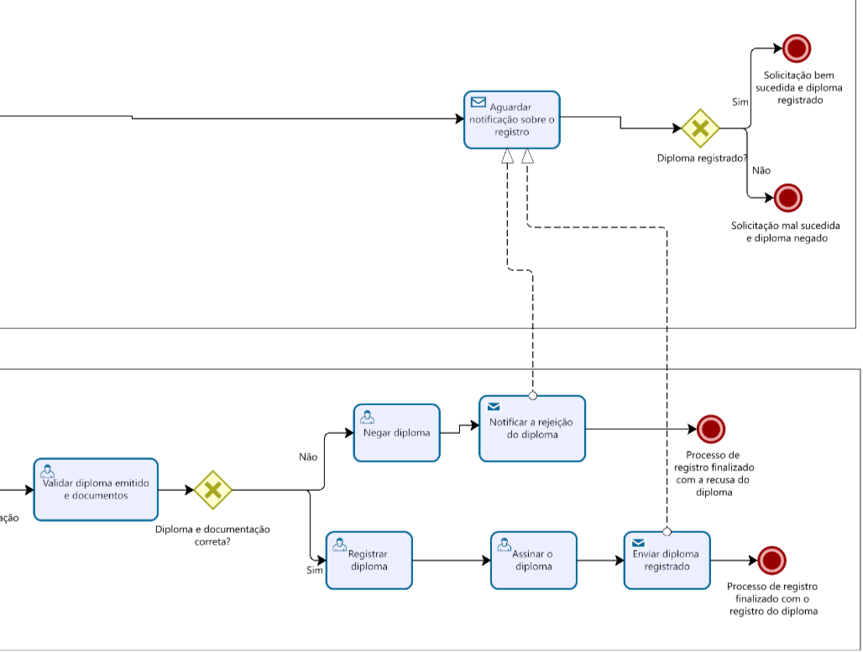
2.8.2 Existem pontos no seu processo que causam gargalo? Quais os pontos do processo em que ocorrem? Quais as possíveis causas desse gargalo?
Imagem do modelo AS-IS |  |  | Descrição | Possível causa
1 |  |  | Após receber vários pedidos de registro diploma, a divisão de registros fica encarregada de analisar minunciosamente cada documento, caso seja aprovado o registro do diploma, a divisão deve realizar logins em sistemas descentralizados com vários logins diferentes para que seja possível registrar os diplomas solicitados. | A quantidade enorme de sistemas descentralizados e logins diferentes causam uma demora muito grande para que esse ponto do processo seja concluído.

2.8.3 Quais as consequências da ocorrência dos gargalos?
1 | Esses gargalos ocasioanam na demora para conclusão do processo de registro de diploma. Além também de que caso ocorra algum erro, será necessário reabrir outra solicitação de registro de diploma, afetando a qualidade do serviço durante o processo. Também podendo gerar insatisfação por parte das IES conveniadas e também dos próprios alunos por conta da demora para que o diploma seja devidamente registrado nos padrões corretos. Desse modo, o gargalo no processo de registro de diplomas pode comprometer a qualidade e padronização dos registros, aumentar a demanda por recursos, causar atrasos nos prazos e impactar a comunicação eficiente com as instituições de ensino, afetando negativamente a eficiência operacional.

